Visão Geral
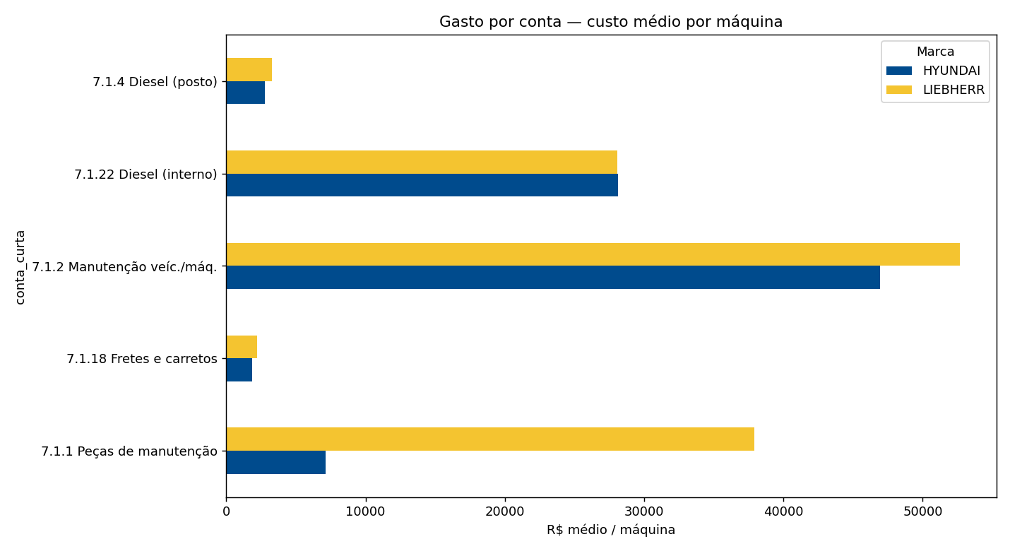
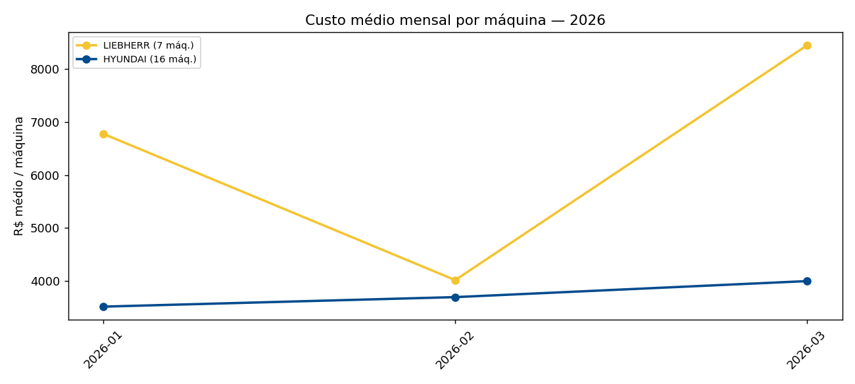
Liebherr × Hyundai — Dashboard

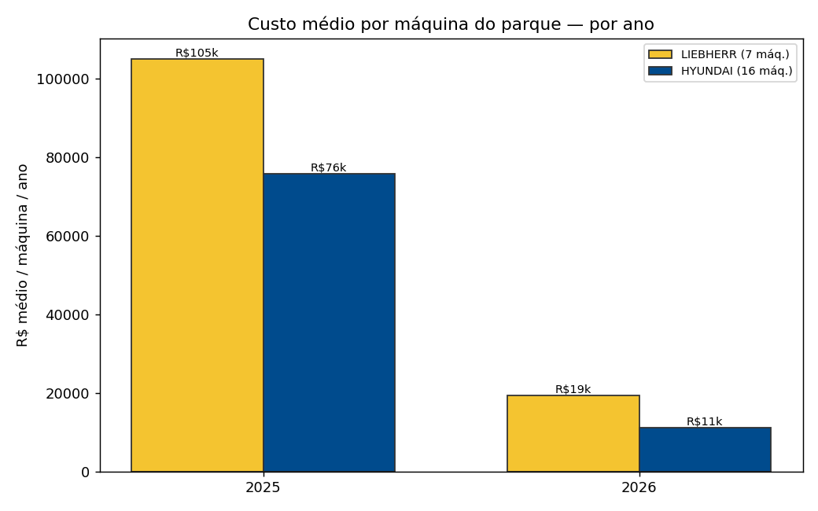
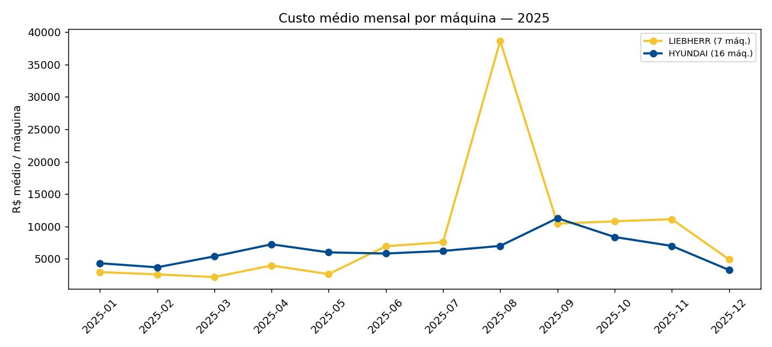
Mudança principal nas análises
Comparação das marcas pelo custo médio mensal por máquina do parque (÷7 ou ÷16), não pelo total bruto.

Indicador | Valor
Comparativo justo | LIEBHERR ~43% mais cara (média mensal/máq do parque)
LIEBHERR | R$ 8.271 / máq / mês (7 máq.)
HYUNDAI | R$ 5.791 / máq / mês (16 máq.)
Unidade líder em gasto | Maringá
Período observado | 2025-01 → 2026-03

Mix por conta
Mix de gastos por tipo de conta — gráficos interativos (clique na legenda para ocultar/mostrar marca)
Top 6 rubricas do parque (sem ISS). Valores nas barras. Filtre as tabelas abaixo pelo cabeçalho (▼) para refinar a visualização.

Mix de gastos por tipo de conta (top 6 rubricas)
% do volume da marca
Conta | LIEBHERR | HYUNDAI
7.1.2 Manutenção veíc./máq. | 42.4 | 54.1
7.1.22 Diesel (interno) | 22.6 | 32.4
7.1.1 Peças de manutenção | 30.5 | 8.2
7.1.4 Diesel (posto) | 2.6 | 3.2
7.1.18 Fretes e carretos | 1.8 | 2.1

Gasto por conta — custo médio por máquina
R$ médio / máquina do parque
Conta | LIEBHERR | HYUNDAI
7.1.2 Manutenção veíc./máq. | 52,641 | 46,949
7.1.22 Diesel (interno) | 28,047 | 28,139
7.1.1 Peças de manutenção | 37,896 | 7,156
7.1.4 Diesel (posto) | 3,273 | 2,755
7.1.18 Fretes e carretos | 2,215 | 1,858

Resumo Local×Marca
Média mensal por unidade e marca (visão pivot)

Média mensal 2025 — por local e marca
Local | Marca | Máquinas | Média mensal 2025 | Gasto total 2025 | Média mensal 2026 | Gasto total 2026
Prudente | LIEBHERR | 1 | 18,643 | 223,718 | 9,203 | 27,609
Prudente | HYUNDAI | 2 | 6,703 | 67,033 | 10,340 | 31,021
Maringá | LIEBHERR | 2 | 25,205 | 302,464 | 15,379 | 46,137
Maringá | HYUNDAI | 3 | 15,051 | 180,616 | 9,136 | 27,407
Londrina | HYUNDAI | 2 | 17,157 | 205,883 | 5,501 | 16,504
Dourados | LIEBHERR | 1 | 10,736 | 75,149 | 5,891 | 17,673
Dourados | HYUNDAI | 2 | 26,162 | 313,943 | 7,479 | 22,437
Campo Grande | HYUNDAI | 2 | 15,541 | 186,495 | 1,445 | 4,334
AM-BAR | HYUNDAI | 2 | 10,831 | 129,969 | 19,542 | 58,625
Tupy | LIEBHERR | 1 | 4,003 | 40,027 | 2,747 | 8,242
Tupy | HYUNDAI | 1 | 3,018 | 18,111 | 627 | 1,880
Pátio de Manutenção | LIEBHERR | 2 | 11,560 | 92,483 | 11,667 | 35,001
Matheus | HYUNDAI | 1 | 9,152 | 82,367 | 2,893 | 8,679
Multi Aço | HYUNDAI | 1 | 2,885 | 25,969 | 2,818 | 8,454

Mês×Maq LIEB
Todas as 7 máquinas LIEBHERR. Clique nos itens da legenda do gráfico para mostrar/ocultar máquinas. Ou use a aba Gasto_mês_máquina com Slicer.

Gasto mensal — parque LIEBHERR (7 máq.)
Mês | EHL0013 | EHL0014 | EHL0028 | EHL0041 | EHL0042 | EHL0043 | EHL0070
2025-01 | 0 | 0 | 6,906 | 7,764 | 0 | 6,056 | 0
2025-02 | 149 | 725 | 6,116 | 1,600 | 0 | 9,645 | 0
2025-03 | 0 | 0 | 14,854 | 215 | 0 | 246 | 0
2025-04 | 0 | 0 | 14,632 | 8,205 | 0 | 5,025 | 0
2025-05 | 0 | 0 | 15,629 | 0 | 0 | 2,905 | 0
2025-06 | 1,802 | 11,810 | 11,391 | 7,571 | 1,665 | 14,420 | 0
2025-07 | 0 | 21,756 | 12,700 | 1,550 | 5,567 | 11,424 | 0
2025-08 | 713 | 15,921 | 58,750 | 660 | 6,521 | 187,955 | 0
2025-09 | 8,663 | 17,999 | 22,868 | 3,130 | 5,010 | 15,375 | 0
2025-10 | 0 | 6,642 | 34,786 | 6,246 | 9,517 | 18,392 | 0
2025-11 | 416 | 3,787 | 13,971 | 0 | 32,863 | 26,435 | 400
2025-12 | 0 | 2,100 | 11,113 | 3,088 | 14,007 | 4,185 | 0
2026-01 | 1,350 | 15,341 | 5,297 | 5,112 | 2,057 | 18,267 | 0
2026-02 | 0 | 4,760 | 14,964 | 2,461 | 2,060 | 3,872 | 0
2026-03 | 1,330 | 12,220 | 7,348 | 669 | 13,556 | 23,998 | 0

Mês×Maq HYUN
Todas as 16 máquinas HYUNDAI. Clique nos itens da legenda do gráfico para mostrar/ocultar máquinas. Ou use a aba Gasto_mês_máquina com Slicer.

Gasto mensal — parque HYUNDAI (16 máq.)
Mês | EHH0002 | EHH0003 | EHH0004 | EHH0006 | EHH0007 | EHH0008 | EHH0009 | EHH0015 | EHH0019 | EHH0036 | EHH0037 | EHH0038 | EHH0039 | EHH0040 | EHH0044 | EHH0046
2025-01 | 1,145 | 4,574 | 807 | 1,600 | 1,640 | 3,598 | 0 | 90 | 2,373 | 5,937 | 4,406 | 12,978 | 3,694 | 12,977 | 11,319 | 2,024
2025-02 | 230 | 9,620 | 0 | 2,988 | 0 | 4,222 | 0 | 0 | 1,798 | 11,961 | 2,230 | 9,991 | 641 | 5,840 | 8,041 | 1,600
2025-03 | 0 | 358 | 2,891 | 0 | 0 | 6,105 | 0 | 0 | 20,449 | 3,739 | 1,712 | 19,987 | 3,364 | 14,732 | 12,831 | 0
2025-04 | 1,862 | 598 | 1,402 | 0 | 0 | 6,496 | 0 | 0 | 7,929 | 9,132 | 6,106 | 19,668 | 20,751 | 6,790 | 34,949 | 295
2025-05 | 0 | 0 | 7,856 | 166 | 6,040 | 8,887 | 1,234 | 1,917 | 616 | 7,962 | 3,787 | 7,191 | 4,462 | 13,186 | 20,845 | 11,867
2025-06 | 0 | 0 | 4,005 | 2,345 | 17,452 | 2,196 | 1,037 | 0 | 21,500 | 5,670 | 2,800 | 14,015 | 5,897 | 9,124 | 7,142 | 0
2025-07 | 0 | 0 | 1,224 | 367 | 8,897 | 5,462 | 7,679 | 27,510 | 1,930 | 8,121 | 0 | 16,360 | 4,563 | 16,136 | 1,337 | 0
2025-08 | 3,031 | 0 | 1,867 | 1,175 | 18,992 | 18,956 | 14,810 | 3,744 | 907 | 9,398 | 0 | 17,893 | 6,532 | 10,595 | 4,097 | 0
2025-09 | 3,300 | 0 | 13,134 | 2,665 | 8,382 | 5,222 | 12,860 | 123 | 3,911 | 8,032 | 0 | 18,385 | 15,291 | 10,003 | 78,025 | 1,184
2025-10 | 6,924 | 1,065 | 2,975 | 1,926 | 13,074 | 11,676 | 8,050 | 2,785 | 9,541 | 12,021 | 278 | 12,732 | 12,037 | 15,274 | 20,995 | 2,640
2025-11 | 0 | 1,897 | 32,377 | 350 | 6,474 | 1,460 | 447 | 4,629 | 14,515 | 12,843 | 1,691 | 8,795 | 4,498 | 8,339 | 13,684 | 0
2025-12 | 0 | 0 | 11,464 | 179 | 1,416 | 6,321 | 7,153 | 2,961 | 743 | 3,192 | 2,961 | 8,891 | 2,395 | 2,286 | 2,671 | 0
2026-01 | 0 | 155 | 5,762 | 108 | 102 | 0 | 1,073 | 1,002 | 39,110 | 575 | 1,661 | 2,941 | 2,316 | 613 | 836 | 0
2026-02 | 6,123 | 1,261 | 3,119 | 0 | 7,002 | 4,686 | 8,645 | 2,031 | 8,837 | 1,261 | 1,458 | 0 | 1,109 | 4,326 | 8,594 | 675
2026-03 | 1,780 | 463 | 6,001 | 8,533 | 1,575 | 1,590 | 12,663 | 5,334 | 2,312 | 4,660 | 5,334 | 719 | 1,197 | 5,289 | 6,511 | 0

Série mensal
mes_nf | HYUNDAI | LIEBHERR
2025-01 | 4,322.62 | 2,960.81
2025-02 | 3,697.60 | 2,604.99
2025-03 | 5,385.40 | 2,187.70
2025-04 | 7,248.63 | 3,980.39
2025-05 | 6,000.88 | 2,647.77
2025-06 | 5,823.91 | 6,951.37
2025-07 | 6,224.15 | 7,570.99
2025-08 | 6,999.84 | 38,645.77
2025-09 | 11,282.26 | 10,434.80
2025-10 | 8,374.49 | 10,797.59
2025-11 | 6,999.83 | 11,124.56
2025-12 | 3,289.50 | 4,927.62
2026-01 | 3,515.86 | 6,774.86
2026-02 | 3,695.43 | 4,016.61
2026-03 | 3,997.51 | 8,445.97

Gráficos feitos em Python
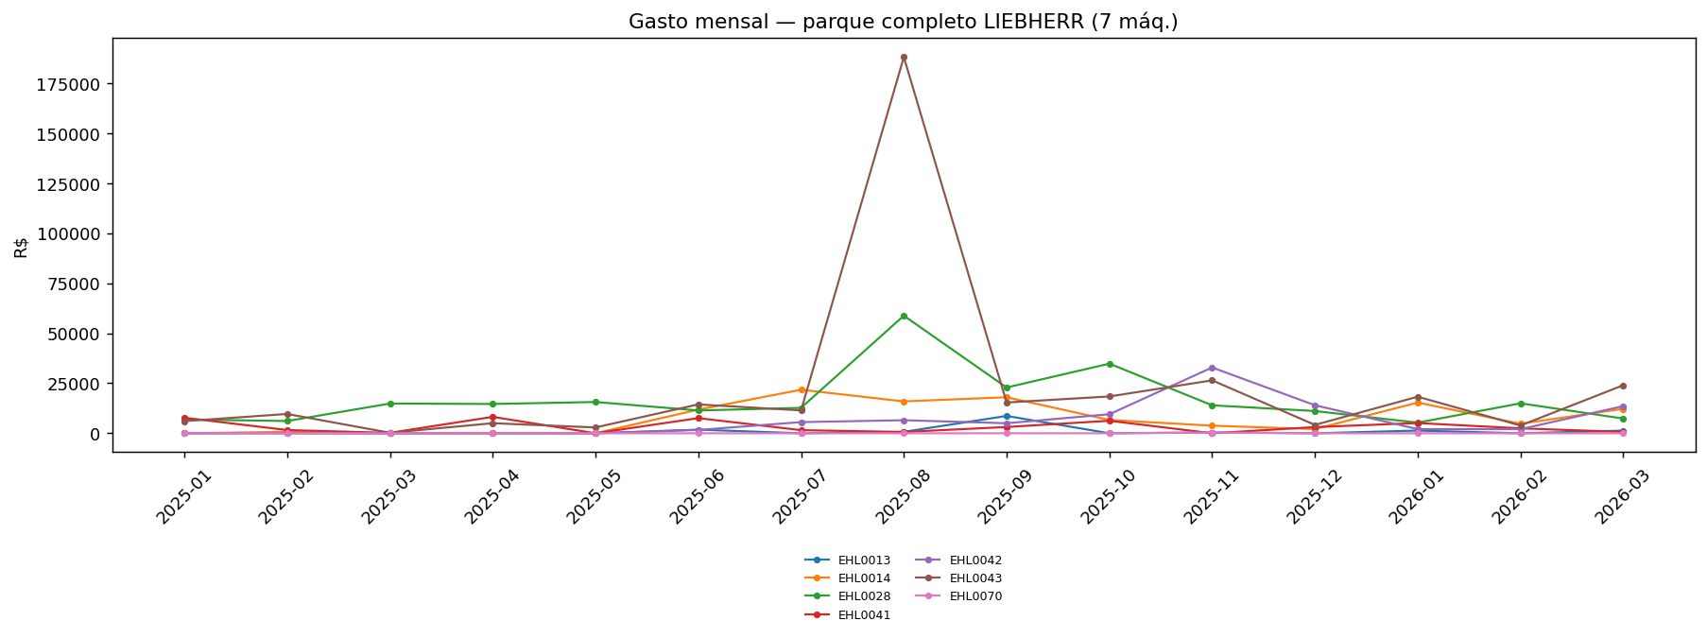
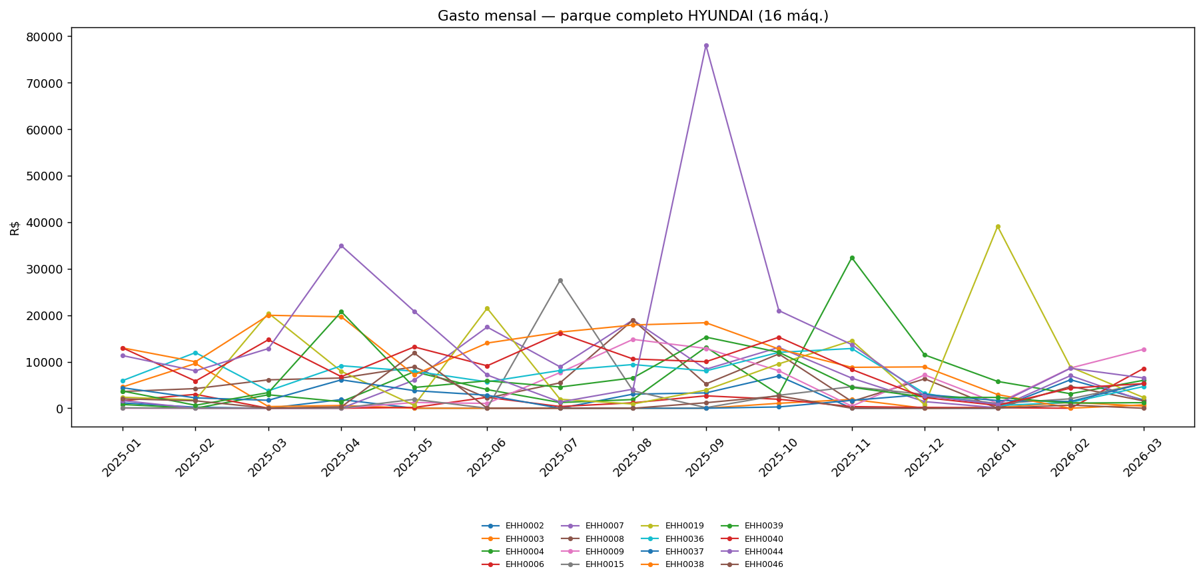
 | 01 volume por ano |  |  | 02 mix contas pct |  |  | 03 volume por conta
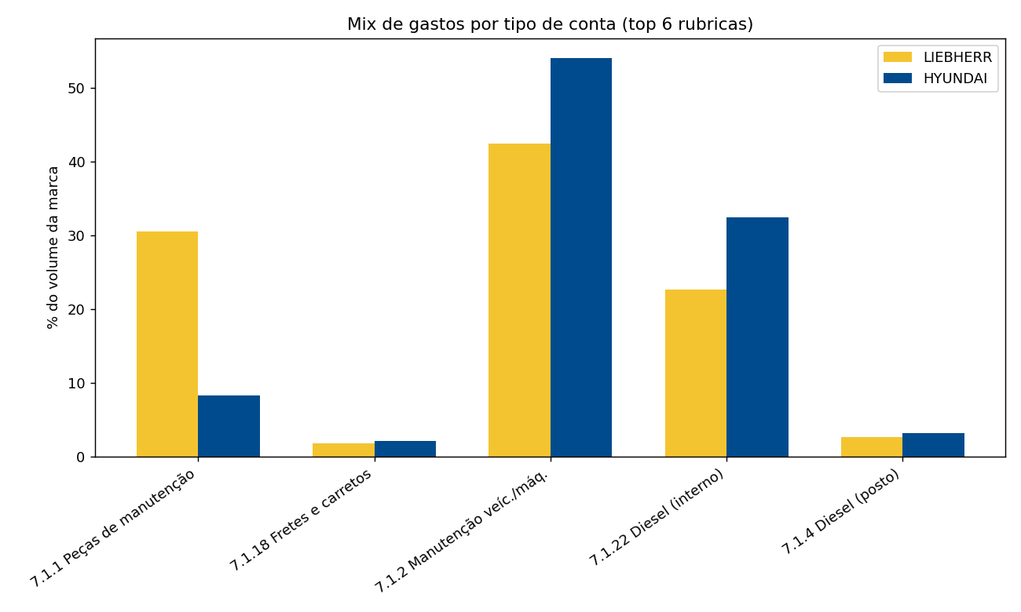

 |  |  |  |  |  |  |  | gasto / hora hyundai
 |  | 04 serie mensal 2025 |  |  | 04 serie mensal 2026 |  |  | 220
 |  |  |  |  |  |  |  | 13/h (exemplo)
 |  |  |  |  |  |  |  | pelo disel q a gente compra o que as máquinas gastaram e a representação percentual desse gasto

05 top maquinas 2025 |  |  | 05 top maquinas 2026 |  |  |  | 05 top maquinas Geral
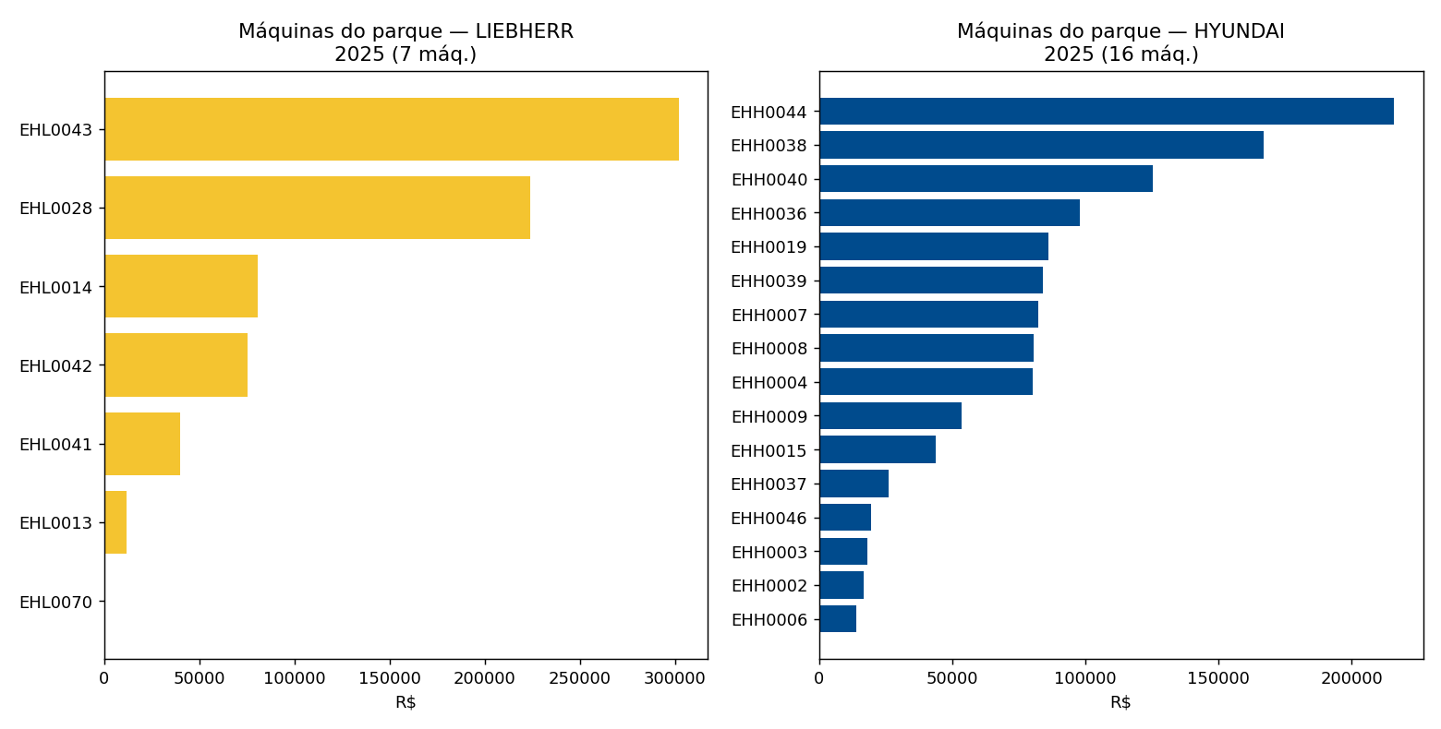
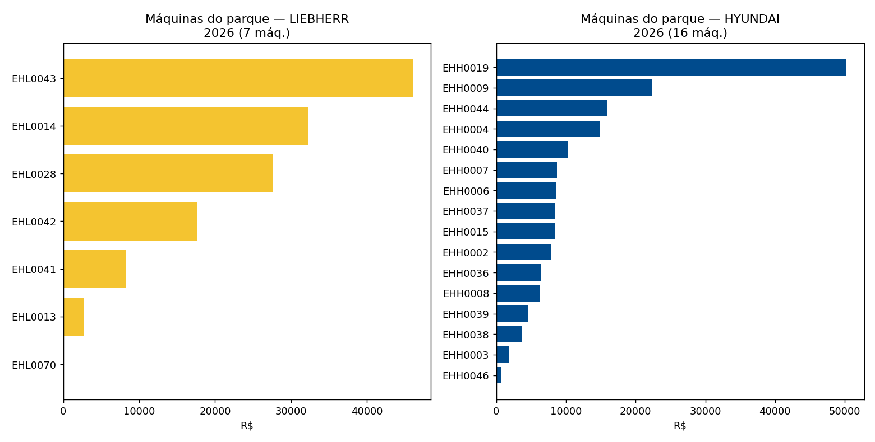
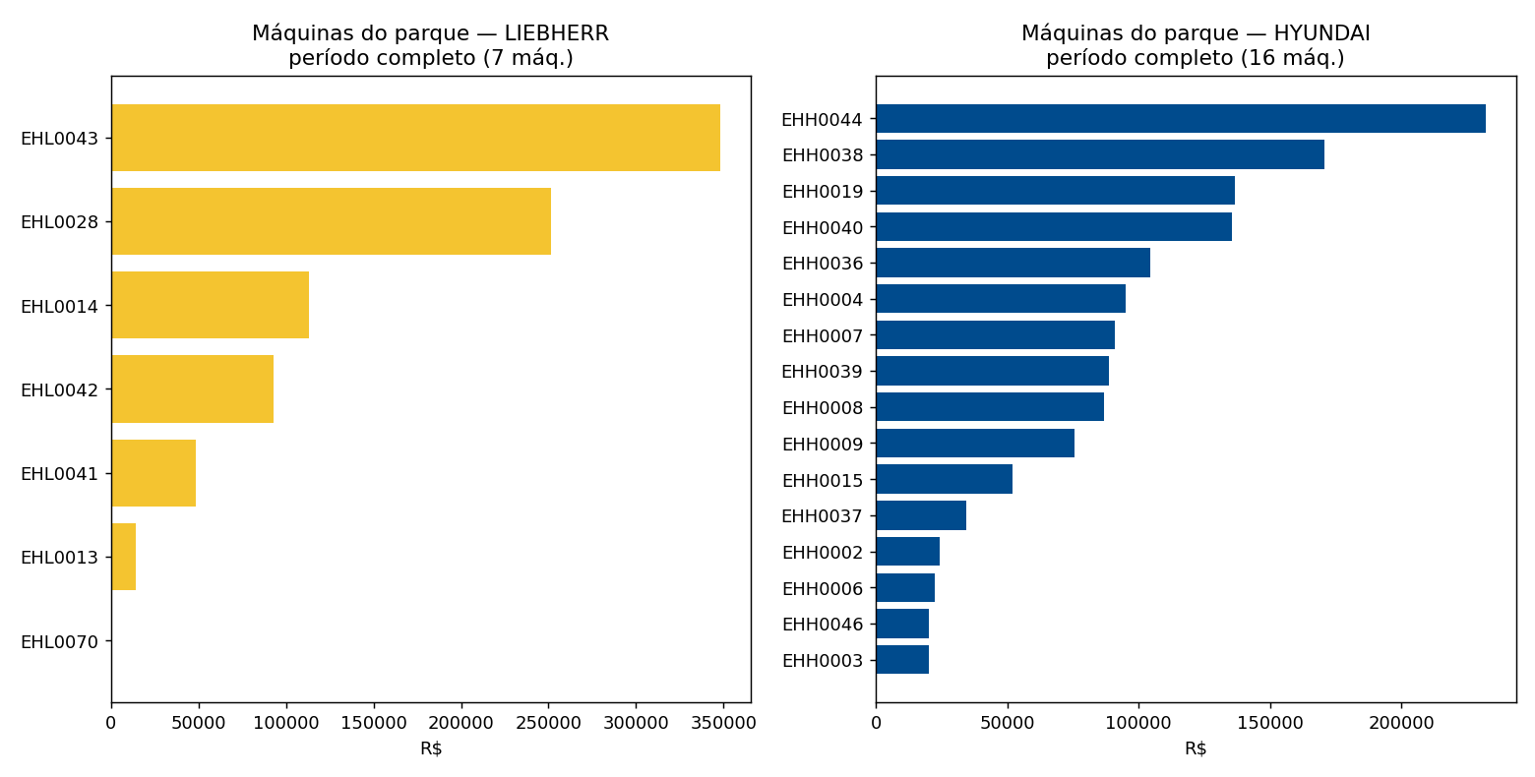

 |  | 06 mes maquinas liebherr |  |  |  | 06 mes maquinas hyundai

